İnce İsler
NELER DAHİL DEĞİL:
1) Taslak proje ücretsiz.Uygulama projeleri dahil değil.
2) Ruhsat alımı.
3) Zemin etüdü ve Yapı denetim. 4) Her çeşit harç ve tesisat abonelikleri. 5) Çevre düzenleme ve peyzaj.
6) Hafriyat işleri.
7) İskan alımı.
İŞİN ADI : |  | 36 M2+12 m2 VERANDA=48 M2 OTURUMLU TEK KATLI KÜÇÜK EVİN İNŞAAT MALİYET KEŞFİ
 |  | 48 M2 EANAHTAR TESLİMİ BETONARME KARGİR EV YAPIMI 48 M2 EANAHTAR TESLİMİ ÇELİK SİSTEM EV YAPIMI
KEŞFİ YAPILAN PROJELER |  | 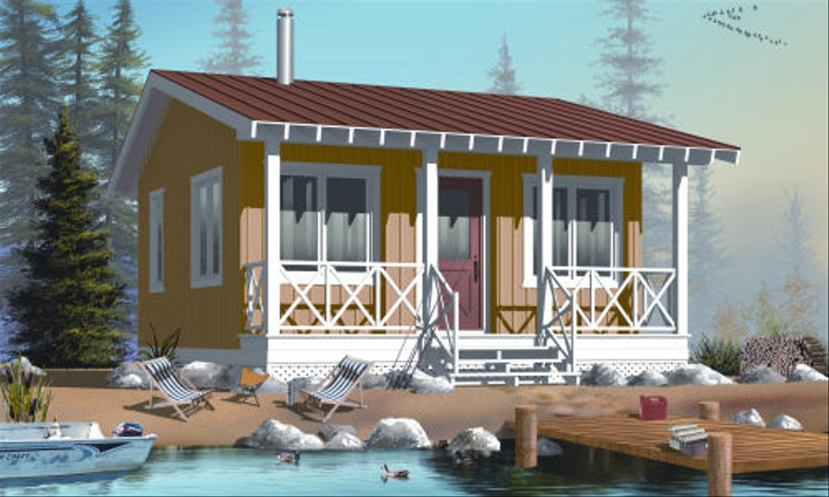 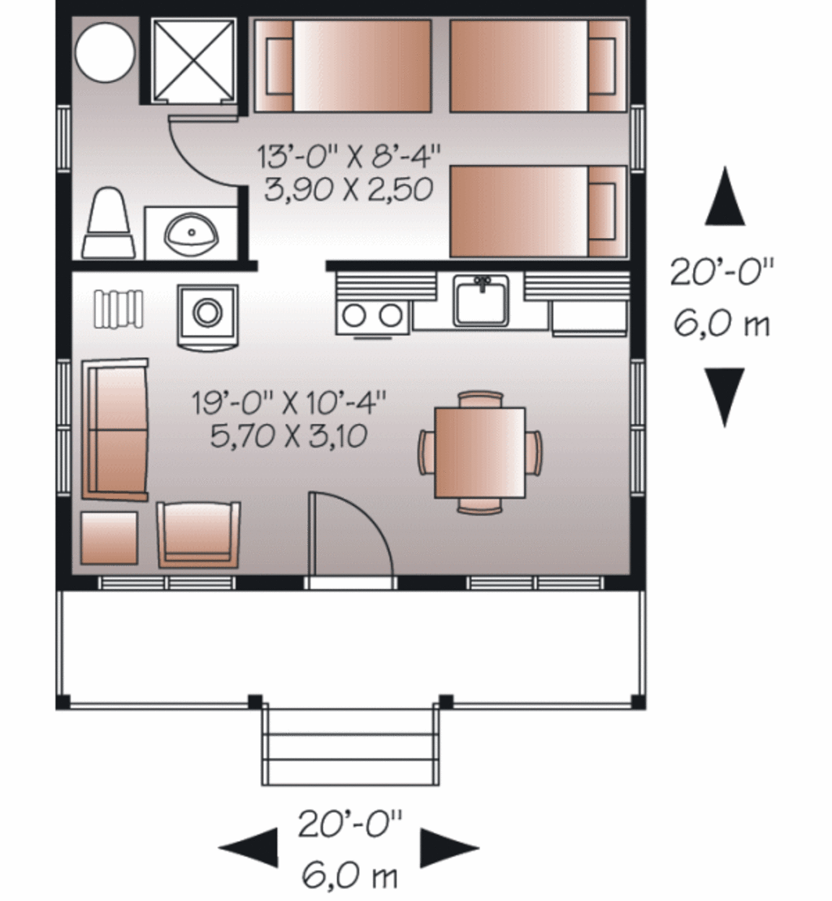
HOUSEPLANS/ 23-2289
Plan 23-2289
4 | ADET
 | 1.BÖLÜM | 48 M2 KULLANIM ALANI OLAN KÜÇÜK EVİN KARGİR MALZEMEDEN - ANAHTAR TESLİMİ YAPIMI VE MALİYET KEŞFİ - Veranda Dahil | TOPLAM:48 M2 |  |  | ANAHTAR TESLİMİ FİYATI
SN | POZ NO | BÖLÜM 1 - KABA İNŞAAT İMALAT AÇIKLAMASI | OPSİYONLAR | MİKTAR | BRM | BİRİM FİYAT | TUTAR
1 | ÖZEL-2 | 40 CM DERİNLİKTE TOPRAK ZEMİNE TEMEL AÇILMASI (Çalışma payları dahil) ZEMİN TAŞ VEYA KAYAÇ MALZEME ÇIKARSA HAFRİYATÇI İLE PAZARLIK YAPILARAK ÖZEL FİYAT BELİRLENİR. | O | 22.000 | m3
2 | ÖZEL.-3 | ÇIKAN TOPRAĞIN DÖKÜM ALANINA NAKLİ -KAMYON HESABI | O | 1.000 | Sf.
3 | ÖZEL.4 | KAZILAN ZEMİNE ORTALAMA 10 CM TESFİYE İÇİN MICIR SERİLMESİ - Malzeme+İşçilik | x | 1.000 | KAM. | 2,000.00 ₺ | 2,000.00 ₺
4 | ÖZEL.2 | TESFİYE ÜSTÜNE 10 CM C -20 GROBETON ATILMASI --ANPATMANLAR DAHİL+200 CM VERENDA DAHİL - Malzeme ve işçilik dahil | O |  | m3
4 | ÖZEL.4 | 30 CM RADYE TEMEL İÇİN KALIP VE DEMİR YAPIM İŞÇİLİĞİ(50 cm Anpatman dahil-)+Verenda dahil | x | 48.000 | M2 | 50.00 ₺ | 2,400.00 ₺
4 | ÖZEL.4 | 30 CM RADYE TEMEL İÇİN C-25 HAZIR BETON + DÖKÜM İŞÇİLİĞİ DAHİL | x | 15.000 | m3 | 250.00 ₺ | 3,750.00 ₺
7 |  | BODRUM KATI OLACAKSA VEYA SULAK BİR BÖLGE İSE VEYA TEMELDEN SU ÇIKARSA--DRENAJ VE BOHÇALAMA YALITIMLARININ YAPILMASI+ANPATMANLAR DAHİL | O |  | M2
8 | ÖZEL.2 | TEMEL GALVANİZ VE BAKIR MALZEME İLE TOPRAKLAMA YAPILMASI | x | 1.000 | adet | 1,000.00 ₺ | 1,000.00 ₺
9 | ÖZEL.4 | TEMEL ALTI PVC BORO VE TESİSATI İLE ÇIKŞ YERLERİNE ROGARLARIN YAPIMI | x | 1.000 | TK. | 1.00 ₺ | 1,200.00 ₺
10 | ÖZEL.4 | BETON SUBASMAN ÜSTÜNE AHŞAP IZGARA DÖŞENİP ÜSTÜNE 2.5 CM TAHTA ÇAKILMASI | x |  | M3
11 | ÖZEL.2 | ZEMİNE 5 CM ŞAP ATILMASI | x | 50.000 | M2 | 40.00 ₺ | 2,000.00 ₺
12 | ÖZEL.4 | SUBASMAN KİRİŞLERİ ARASI 80 CM BAY-PASS DOLGU - DOLGU İŞÇİLİĞİ DAHİL | O |  | ton
13 | ÖZEL.4 | SUBASMAN ÜSTÜNE 10 CM C-25 ZEMİN BETONU ATIMI MALZEME + İŞÇİLİĞİ | O |  | M3
14 | ÖZEL.4 | ZEMİN KAT DIŞ CEPHEYE 25 CM GENİŞLİKTE GAZBETONDAN DUVAR ÖRÜLMESİ | x | 15.000 | M3 | 200.00 ₺ | 3,000.00 ₺
14 | ÖZEL.4 | ZEMİN KAT İÇ CEPHEYE 10 CM GENİŞLİKTE GAZBETONDAN DUVAR ÖRÜLMESİ | x | 2.300 | M3 | 235.00 ₺ | 540.50 ₺
 |  | ZEMİN KATA DUVAR ÖRÜM İŞÇİLİKLERİ | X | 18.000 | M2 | 30.00 ₺ | 540.00 ₺
 |  | GAZBETON YAPIŞTIRMA HARCI | X | 10.000 | AD | 20.00 ₺ | 200.00 ₺
 |  | 25*40 8 AD KAT KOLONU VE 600 CM 25*50 CM BETONARME KİRİŞLER | X | 6.000 | M3 | 250.00 ₺ | 1,500.00 ₺
 |  | BETONARME İŞÇİLİK |  | 1.000 | AD | 3,000.00 ₺ | 3,000.00 ₺
 |  | DIŞ CEPHE 5 CM MANTOLAMA | X | 80.000 | M2 | 90.00 ₺ | 7,200.00 ₺
15 |  | İÇ CEPHE DUVARLARI PERLİTLİ ALÇI SIVA + BANYO KABA SIVA + TAVANLAR ALÇI SIVA + MALZEMELİ | x | 160.000 | M2 | 40.00 ₺ | 6,400.00 ₺
 |  | İÇ CEPHE DUVARLARI SATEN SIVA + BOYA | X | 160.000 | M2 | 15.00 ₺ | 2,400.00 ₺
16 |  | ÇATIYA DEKORATİF GÖRÜNÜMLÜ 150 CM ARAİLE 100*700 CM 5 AD DEKORATİF AHŞAP MAKAS+işçilik -bya-montaj | x | 5.000 | ad | 700.00 ₺ | 3,500.00 ₺
17 |  | 5 CM MAKAS ÜSTÜNE 60 CM ARA İLE 5*10 KARKAS VE ÜSTÜNE 1,5CM LAMBALI ZIVANALI CİLALI RABITA--RABITALAR ALTTAN DEKORATİF AHŞAP OLARAK GÖRÜLECEK + İŞÇİLİK + DEKOR BOYASI | x | 2.000 | M3 | 2,000.00 ₺ | 4,000.00 ₺
18 |  | 10 mt ahşap korkuluk ve veranda direkleri + Montaj işçiliği+Boya - Cila | x | 1.000 | m3 | 2,500.00 ₺ | 2,500.00 ₺
19 |  | ÇATIDA SAÇAKLAR DAHİL + ZAVİYE FARKI DAHİL ÇATIYA AHŞAP MONTAJ İŞÇİLİĞİ | x | 70.000 | M2 | 40.00 ₺ | 2,800.00 ₺
20 |  | ÇATIDA AHŞAP MALZEMEYE EMPERYE+BOYA+CİLA YAPILMASI | x | 70.000 | m2 | 20.00 ₺ | 1,400.00 ₺
21 |  | AHŞAP ÇATI ÜSTÜNE 2 MM MEMBRANT + İŞÇİLİĞİ | x | 4.000 | AD | 200.00 ₺ | 800.00 ₺
22 |  | PALET SHINGLE malzeme + İŞÇİLİĞİ | x | 30.000 | PK | 130.00 ₺ | 3,900.00 ₺
 |  | KILIÇOĞLU KLASİK KİREMİT DÖŞENMESİ + MALZEME | O | 70.000 | M2 | 80.00 ₺
23 |  | 10 cm genişlikte bakır isobant | x | 3.000 | ad | 100.00 ₺ | 300.00 ₺
24 |  | İÇ CEPHE KÜTAHYA SERAMİK VEYA MUADİLİ (45-55 TL ARASI M2/TL)-YER SERAMİKLERİ + İŞÇİLİK + YAPIŞTIRICI+FUGA | x | 4.000 | m2 | 100.00 ₺ | 400.00 ₺
25 |  | ANTİSLİP 1.SINIF GİRİŞ VERENDASI ZEMİN SERAMİK+YAPIŞTIRICI+FUGA+SÜPÜRGELİK+FİRE | x | 12.000 | m2 | 100.00 ₺ | 1,200.00 ₺
26 |  | 1.SINIF ÇAMSAN LAMİNAT PARKE +ŞİLTE+SÜPÜRGELİK+ İŞÇİLİK | x | 30.000 | m2 | 50.00 ₺ | 1,500.00 ₺
27 |  | KOMPOZİT KAPILAR(1.Sınıf ADO kapı) | x | 2.000 | AD | 700.00 ₺ | 1,400.00 ₺
28 |  | MUHTELİF EBATLARDA 70 MM AHŞAP RENGİ PVC DOĞRAMALAR + ISICAM+MONTAJ | x | 6.000 | AD | 600.00 ₺ | 3,600.00 ₺
29 |  | KOÇTAŞ - Lexa Çelik Kapı LRS 106 LRS106 | x | 1.000 | AD | 1,700.00 ₺ | 1,700.00 ₺
30 |  | ELEKTİRİK TESİSATI VE PANOLAR | x | 1.000 | AD | 4,000.00 ₺ | 4,000.00 ₺
31 |  | TEMİZ SU+ATIK SU TESİSATLARI | x | 1.000 | AD | 4,000.00 ₺ | 4,000.00 ₺
32 |  | BANYOLAR İÇİN ASMA TAVAN | x | 1.000 | AD | 1,000.00 ₺ | 1,000.00 ₺
33 |  | DUŞA KABİN - 90 LIK OVAL + MONTAJ | x | 1.000 | AD | 900.00 ₺ | 900.00 ₺
34 |  | MERMER DENİZLİK,HARPUŞTA VE BASAMAKLAR + İŞÇİLİK VE YAPIŞTIRICI | x | 10.000 | AD | 120.00 ₺ | 1,200.00 ₺
35 |  | 1.SINIF VİTRA AYAKLI LAVABO | x | 1.000 | AD | 500.00 ₺ | 500.00 ₺
36 |  | 1.SINIF KLOZET | x | 1.000 | AD | 600.00 ₺ | 600.00 ₺
37 |  | 1 GÖZLÜ KOÇ-TAŞ MUTFAK EVYESİ | x | 1.000 | AD | 200.00 ₺ | 200.00 ₺
 |  | 1 AD ŞÖMİNE BACASI | O | 1.000 | AD | 2,000.00 ₺
 |  | 1 AD SOBA BACASI | X | 1.000 | AD | 1,000.00 ₺ | 1,000.00 ₺
38 |  | MUHTELİF HIRDAVAT MALZEMESİ-NAKLİYE VE HAMMALİYELER | x | 1.000 | AD | 3,000.00 ₺ | 3,000.00 ₺
 |  | TOPLAM |  |  |  |  | 82,530.50 ₺
 |  | YÜKLENİCİ KAR ORANI %15 |  |  |  |  | 12,375.00 ₺
 |  | GENEL TOPLAM |  |  |  |  | 94,905.50 ₺
 |  | 1 M2 BETONARME SİSTEM TESLİM MALİYETİ 94.905/48 M2=1.980 TL/M2
 |  | 1 M2 ÇELİK SİSTEM TESLİM MALİYETİ 86.400 TL / 48 M2 =1.800 TL/M2
 |  | SAYGILAR SUNAR.HAYIRLI İŞLER DİLERİM İsmail Işıldar

